Титульный
Муниципальное бюджетное общеобразовательное учреждение Средняя общеобразовательная школа
с.Толбазы муниципального района Аургазинский район Республики Башкортостан

 | Строение растительной клетки

 |  | электронный тест, 6 класс

Начали!
 |  | Подготовил учитель химии и биологии
 |  | Габитов Фанзиль Рамилович
 |  | Республика Башкортостан

 |  |  | Толбазы 2016

Тест
 |  |  |  | Тест на тему "Строение растительной клетки"

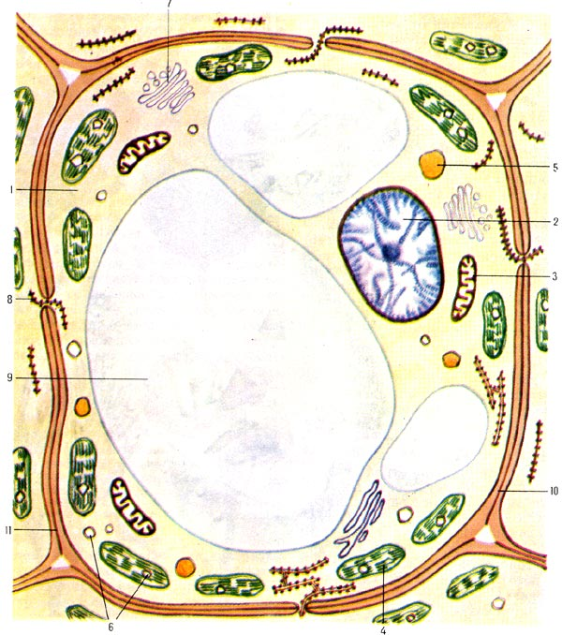
1. | Как называется микроскопически малая составная часть растения, |  |  |  |  |  | плод
 | несущая наследственную информацию, способная к обмену веществ,
 | самообновлению и воспроизведению.

2. | Особое вещество, которое входит в состав оболочек |  |  |  |  |  | целлюлоза
 | растительных клеток и придаёт им прочность, называется

3. | Тонкая плёнка, которая находится под оболочкой клетки, называется |  |  |  |  |  | цитоплазма

4. | Что сохраняет целостность клетки и придаёт ей форму |  |  |  |  |  | целлюлоза

5. | Бесцветное вязкое вещество, находящееся внутри клетки, называется |  |  |  |  |  | вакуоль

6. | Какая часть клетки содержит наследственную информацию |  |  |  |  |  | вакуоль
 | об организме и регулирует процессы жизнедеятельности

7. | Полость, заполненная клеточным соком и окруженная мембраной |  |  |  |  |  | вакуоль

8. | Как называются красящие вещества, которые содержаться в клеточном соке |  |  |  |  |  |  | пигменты
 | и отвечают за окраску лепестков и других частей растений

9. | Какого цвета пластиды в клетках кожицы чешуи лука |  |  |  |  | жёлтые

10. | Хлорофилл придает растениям окраску |  |  |  | жёлтую

 |  |  | Попробуй еще раз!

 |  | клеткацеллюлозамембранаоболочкацитоплазмаядровакуольпигментыбесцветныезелёную

